別紙_画面詳細
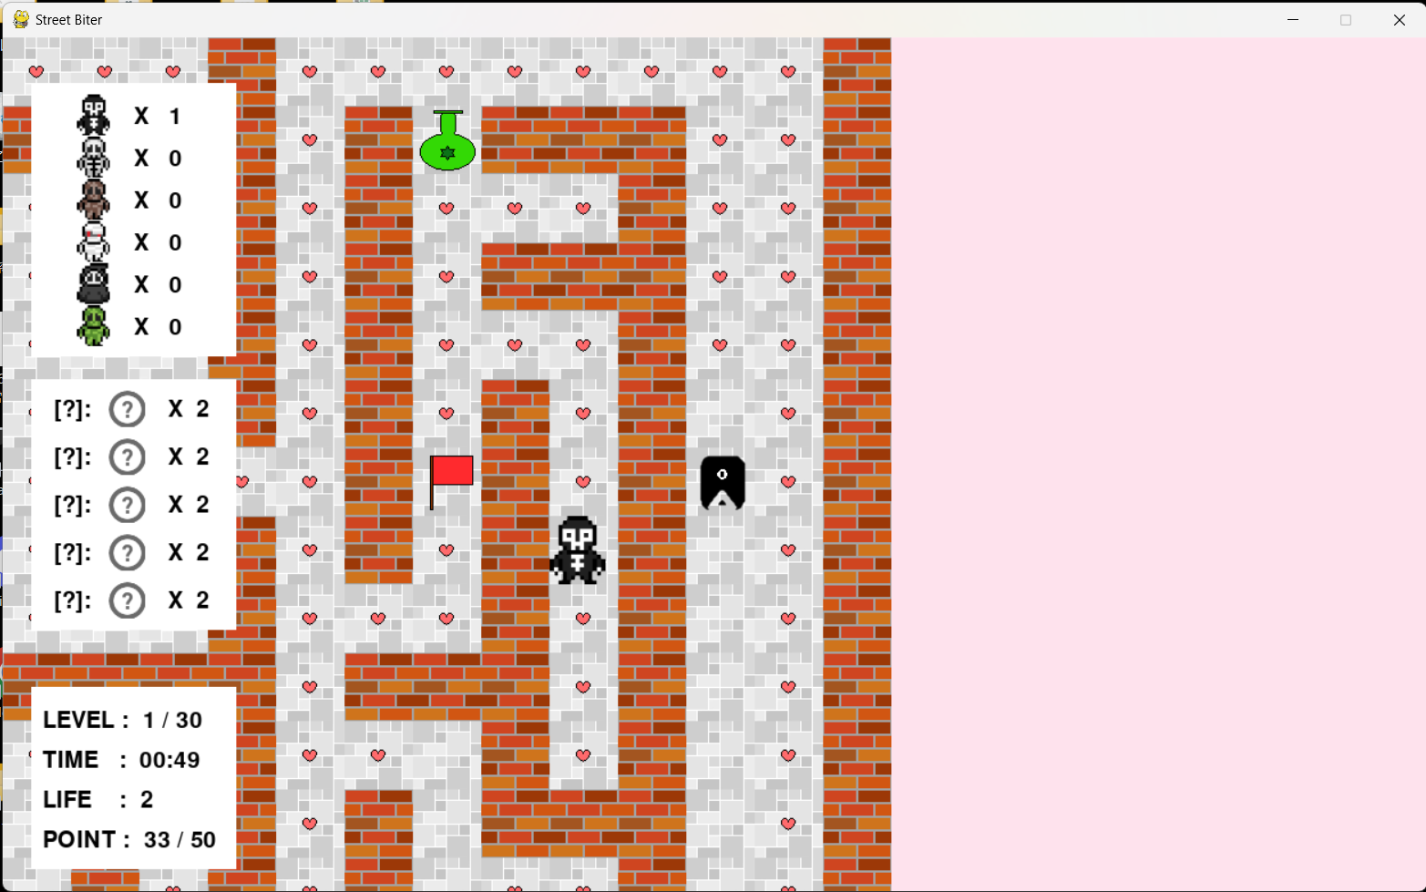

WALL

ITEM
POINT

エネミー情報エリア

GOAL

プレイヤー

所持アイテム情報エリア

エネミー

ゲーム情報エリア

